Hoja1
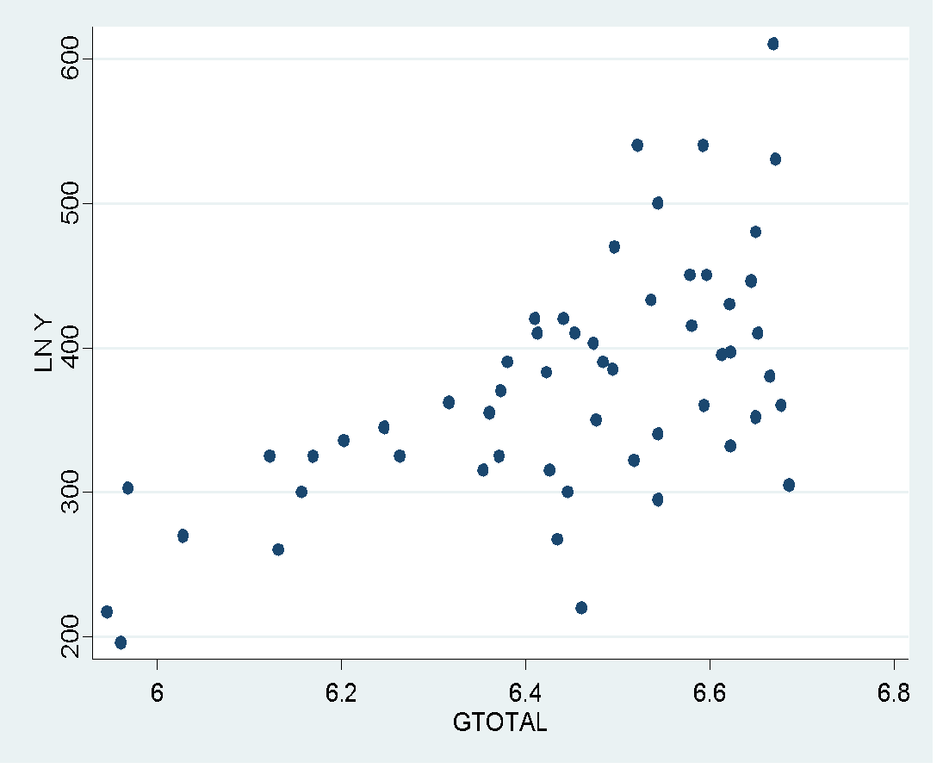
 | Modelos Semilogarítmicos: log-lin y lin-log

 | MODELO: LIN - LOG

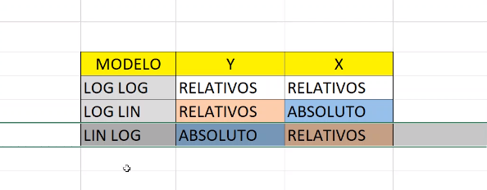
 | A diferencia del modelo de crecimiento (LOG - LIN), en el cual nos interesaba encontrar el crecimiento
 | porcentual en Y ante un cambio unitario absoluto en X, ahora deseamos encontrar el cambio absoluto
 | en Y debido a un cambio porcentual en X. El modelo seria el siguiente:

 | Interpretemos el coeficiente de la pendiente β2:

 | IMPORTANTE:
 | ¿cuándo resulta útil un modelo lin-log ?
 | 1. Se ha encontrado una interesante aplicación en los así llamados modelos de gasto Engel
 | Engel postuló que “el gasto total que se dedica a los alimentos tiende a incrementarse en
 | progresión aritmética, mientras que el gasto total aumenta en progresión geométrica
 | 2. Cuando analizamos variables cuyas variaciones sean (teoricamente o en la practica con la observación de la data)
 | muy diferentes, por ejemplo el IPC respecto a la Oferta Monetaria.

1 | CASO N°01

 | Se presenta la siguiente información referente al Gasto alimentario en la India, respecto al gasto total. ¿Seria pertinente utilizar el Model LIN - LOG?
 | El presente modelo con sus observaciones asume que: mientras se incrementa el Gasto total, el Gasto en comida se incrementa en menor medida.

 |  | Y | X
 | OBSERVACION N DE FAMILIAS | FOODEXP | TOTALEXP | LNX
 | 1 | 217 | 382 | 5.9454206086 |  | B2 | B1
 | 2 | 196 | 388 | 5.9610053396 |  | 257.27003012 | -1283.9120436
 | 3 | 303 | 391 | 5.96870756
 | 4 | 270 | 415 | 6.0282785202 | a) | Función econometrica
 | 5 | 325 | 456 | 6.1224928095 |  | FOODEXP^= | -1283.9120436 | + | 257.27003012 | LN(TOTALEXP) + u
 | 6 | 260 | 460 | 6.1312264895
 | 7 | 300 | 472 | 6.1569789856 |  | si el gasto total se incrementa un 1%, el gasto en comida se incrementara en 257.27 rupias
 | 8 | 325 | 478 | 6.1696107325
 | 9 | 336 | 494 | 6.2025355172
 | 10 | 345 | 516 | 6.2461067655
 | 11 | 325 | 525 | 6.2633982626
 | 12 | 362 | 554 | 6.3171646867
 | 13 | 315 | 575 | 6.3543700408
 | 14 | 355 | 579 | 6.3613024776
 | 15 | 325 | 585 | 6.3716118472
 | 16 | 370 | 586 | 6.3733197896
 | 17 | 390 | 590 | 6.3801225369
 | 18 | 420 | 608 | 6.410174882
 | 19 | 410 | 610 | 6.4134589572
 | 20 | 383 | 616 | 6.4232469635
 | 21 | 315 | 618 | 6.4264884575
 | 22 | 267 | 623 | 6.4345465188
 | 23 | 420 | 627 | 6.4409465406
 | 24 | 300 | 630 | 6.4457198194
 | 25 | 410 | 635 | 6.4536249989
 | 26 | 220 | 640 | 6.4614681764
 | 27 | 403 | 648 | 6.4738906964
 | 28 | 350 | 650 | 6.4769723629
 | 29 | 390 | 655 | 6.4846352356
 | 30 | 385 | 662 | 6.4952655559
 | 31 | 470 | 663 | 6.4967749902
 | 32 | 322 | 677 | 6.5176712729
 | 33 | 540 | 680 | 6.5220927982
 | 34 | 433 | 690 | 6.5366915976
 | 35 | 295 | 695 | 6.5439118456
 | 36 | 340 | 695 | 6.5439118456
 | 37 | 500 | 695 | 6.5439118456
 | 38 | 450 | 720 | 6.579251212
 | 39 | 415 | 721 | 6.5806391373
 | 40 | 540 | 730 | 6.5930445341
 | 41 | 360 | 731 | 6.5944134597
 | 42 | 450 | 733 | 6.5971457019
 | 43 | 395 | 745 | 6.6133842184
 | 44 | 430 | 751 | 6.6214056518
 | 45 | 332 | 752 | 6.6227363239
 | 46 | 397 | 752 | 6.6227363239
 | 47 | 446 | 769 | 6.6450909695
 | 48 | 480 | 773 | 6.6502790486
 | 49 | 352 | 773 | 6.6502790486
 | 50 | 410 | 775 | 6.6528630294
 | 51 | 380 | 785 | 6.6656837178
 | 52 | 610 | 788 | 6.6694980899
 | 53 | 530 | 790 | 6.6720329455
 | 54 | 360 | 795 | 6.6783421147
 | 55 | 305 | 801 | 6.6858609471

 | ANALISIS DE LA GRAFICA

A) | FUNCIÓN ECONOMETRICA

 | P =

 | INTERPRETACIÓN:

